Лист 1
Прайс-лист
МИР ПРЯЖИ

В валюте: руб. (курс 1).
Цены указаны на 07.08.2020

№ | Номенклатура/ Характеристика номенклатуры | Описание | Изображение | Артикул | Цена | Ед. | Остаток | Ссылка на сайт
 | Канва жесткая с рисунком GRAFITEC 10.334 Горные водопады 30 x 40 см | Канва жесткая с рисунком GRAFITEC 10.334 Горные водопады 30 x 40 см | 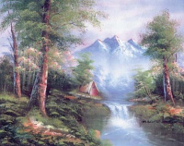 | 10.334 | 554.68 |  |  | Изображение
 | Канва жесткая с рисунком GRAFITEC 10.334 Горные водопады 30 x 40 см |  |  |  | 554.68 | шт | 1 | Изображение
 | Канва жесткая с рисунком GRAFITEC 10.359 Ленивый леопард 30 x 40 см | Канва жесткая с рисунком GRAFITEC 10.359 Ленивый леопард 30 x 40 см | 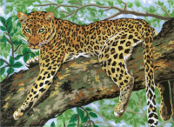 | 10.359 | 525.96 |  |  | Изображение
 | Канва жесткая с рисунком GRAFITEC 10.359 Ленивый леопард 30 x 40 см |  |  |  | 525.96 | шт | 1 | Изображение
 | Канва жесткая с рисунком GRAFITEC 10.395 Пара лошадей 30 х 40 см | Канва жесткая с рисунком GRAFITEC 10.395 Пара лошадей 30 х 40 см | 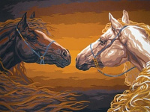 | 10.395 | 517.28 |  |  | Изображение
 | Канва жесткая с рисунком GRAFITEC 10.395 Пара лошадей 30 х 40 см |  |  |  | 517.28 | шт | 1 | Изображение
 | Канва жесткая с рисунком GRAFITEC 10.439 Грациозная дама 30 х 40 см | Канва жесткая с рисунком GRAFITEC 10.439 Грациозная дама 30 х 40 см |  | 10.439 | 517.28 |  |  | Изображение
 | Канва жесткая с рисунком GRAFITEC 10.439 Грациозная дама 30 х 40 см |  |  |  | 517.28 | шт | 1 | Изображение
 | Канва жесткая с рисунком GRAFITEC 10.452 Тропические попугаи 30 x 40 см | Канва жесткая с рисунком GRAFITEC 10.452 Тропические попугаи 30 x 40 см | 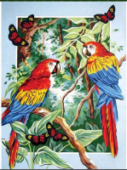 | 10.452 | 517.28 |  |  | Изображение
 | Канва жесткая с рисунком GRAFITEC 10.452 Тропические попугаи 30 x 40 см |  |  |  | 517.28 | шт | 1 | Изображение
 | Канва жесткая с рисунком GRAFITEC 10.459 Лавандовые поля 30 x 40 см | Канва жесткая с рисунком GRAFITEC 10.459 Лавандовые поля 30 x 40 см | 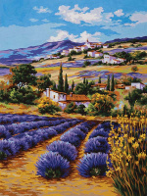 | 10.459 | 525.96 |  |  | Изображение
 | Канва жесткая с рисунком GRAFITEC 10.459 Лавандовые поля 30 x 40 см |  |  |  | 525.96 | шт | 1 | Изображение
 | Канва жесткая с рисунком GRAFITEC 10.468 Красные розы и бабочка 30 x 40 см | Канва жесткая с рисунком GRAFITEC 10.468 Красные розы и бабочка 30 x 40 см | 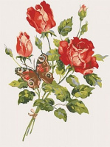 | 10.468 | 554.68 |  |  | Изображение
 | Канва жесткая с рисунком GRAFITEC 10.468 Красные розы и бабочка 30 x 40 см |  |  |  | 554.68 | шт | 1 | Изображение
 | Канва жесткая с рисунком GRAFITEC 10.469 Розовые розы и бабочки 30 x 40 см | Канва жесткая с рисунком GRAFITEC 10.469 Розовые розы и бабочки 30 x 40 см | 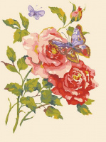 | 10.469 | 554.18 |  |  | Изображение
 | Канва жесткая с рисунком GRAFITEC 10.469 Розовые розы и бабочки 30 x 40 см |  |  |  | 554.18 | шт | 1 | Изображение
 | Канва жесткая с рисунком GRAFITEC 10.501 Взгляд леопарда 30 x 40 см | Канва жесткая с рисунком GRAFITEC 10.501 Взгляд леопарда 30 x 40 см | 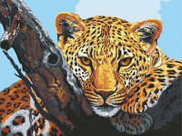 | 10.501 | 554.68 |  |  | Изображение
 | Канва жесткая с рисунком GRAFITEC 10.501 Взгляд леопарда 30 x 40 см |  |  |  | 554.68 | шт | 1 | Изображение
 | Канва жесткая с рисунком GRAFITEC 10.502 Ягуар 30 x 40 см | Канва жесткая с рисунком GRAFITEC 10.502 Ягуар 30 x 40 см | 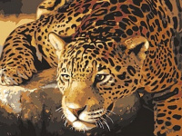 | 10.502 | 517.28 |  |  | Изображение
 | Канва жесткая с рисунком GRAFITEC 10.502 Ягуар 30 x 40 см |  |  |  | 517.28 | шт | 2 | Изображение
 | Канва жесткая с рисунком GRAFITEC 10.519 Зимняя ночь 30 x 40 см | Канва жесткая с рисунком GRAFITEC 10.519 Зимняя ночь 30 x 40 см | 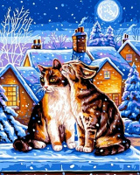 | 10.519 | 554.68 |  |  | Изображение
 | Канва жесткая с рисунком GRAFITEC 10.519 Зимняя ночь 30 x 40 см |  |  |  | 554.68 | шт | 1 | Изображение
 | Канва жесткая с рисунком GRAFITEC 11.399 Розы на окне 50 x 40 см | Канва жесткая с рисунком GRAFITEC 11.399 Розы на окне 50 x 40 см | 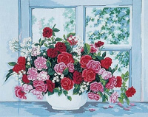 | 11.399 | 563.14 |  |  | Изображение
 | Канва жесткая с рисунком GRAFITEC 11.399 Розы на окне 50 x 40 см |  |  |  | 563.14 | шт | 1 | Изображение
 | Канва жесткая с рисунком GRAFITEC 11.568 Ветряная мельница, 52 x 30 см | Канва жесткая с рисунком GRAFITEC 11.568 Ветряная мельница, 52 x 30 см |  | 11.568 | 563.14 |  |  | Изображение
 | Канва жесткая с рисунком GRAFITEC 11.568 Ветряная мельница, 52 x 30 см |  |  |  | 563.14 | шт | 1 | Изображение
 | Канва жесткая с рисунком GRAFITEC 11.583 Красные розы 50 x 40 см | Канва жесткая с рисунком GRAFITEC 11.583 Красные розы 50 x 40 см |  | 11.583 | 563.14 |  |  | Изображение
 | Канва жесткая с рисунком GRAFITEC 11.583 Красные розы 50 x 40 см |  |  |  | 563.14 | шт | 1 | Изображение
 | Канва жесткая с рисунком GRAFITEC 11.588 Маки и подсолнухи 50 x 40 см | Канва жесткая с рисунком GRAFITEC 11.588 Маки и подсолнухи 50 x 40 см | 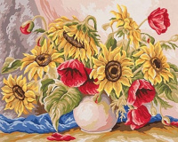 | 11.588 | 603.30 |  |  | Изображение
 | Канва жесткая с рисунком GRAFITEC 11.588 Маки и подсолнухи 50 x 40 см |  |  |  | 603.30 | шт | 1 | Изображение
 | Канва жесткая с рисунком GRAFITEC 11.844 Под парусами 50 x 40 см | Канва жесткая с рисунком GRAFITEC 11.844 Под парусами 50 x 40 см | 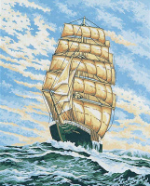 | 11.844 | 603.30 |  |  | Изображение
 | Канва жесткая с рисунком GRAFITEC 11.844 Под парусами 50 x 40 см |  |  |  | 603.30 | шт | 1 | Изображение
 | Канва жесткая с рисунком GRAFITEC 11.853 Розы в желтой вазе 50 x 40 см | Канва жесткая с рисунком GRAFITEC 11.853 Розы в желтой вазе 50 x 40 см | 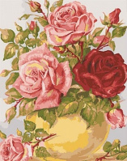 | 11.853 | 563.14 |  |  | Изображение
 | Канва жесткая с рисунком GRAFITEC 11.853 Розы в желтой вазе 50 x 40 см |  |  |  | 563.14 | шт | 1 | Изображение
 | Канва жесткая с рисунком GRAFITEC 11.854 Розы в голубой вазе 50 x 40 см | Канва жесткая с рисунком GRAFITEC 11.854 Розы в голубой вазе 50 x 40 см | 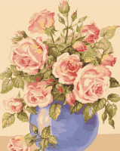 | 11.854 | 603.30 |  |  | Изображение
 | Канва жесткая с рисунком GRAFITEC 11.854 Розы в голубой вазе 50 x 40 см |  |  |  | 603.30 | шт | 1 | Изображение
 | Канва жесткая с рисунком GRAFITEC 11.869 "Весна в горах" Панно 50х40 см, Пейзаж | Канва жесткая с рисунком GRAFITEC 11.869 "Весна в горах" Панно 50х40 см, Пейзаж | 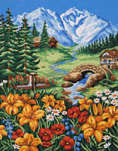 | 11.869 | 603.30 |  |  | Изображение
 | Канва жесткая с рисунком GRAFITEC 11.869 "Весна в горах" Панно 50х40 см, Пейзаж |  |  |  | 603.30 | шт | 1 | Изображение
 | Канва жесткая с рисунком GRAFITEC 11.876 Тропический букет 50 х 40 см | Канва жесткая с рисунком GRAFITEC 11.876 Тропический букет 50 х 40 см | 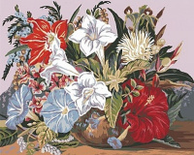 | 11.876 | 563.14 |  |  | Изображение
 | Канва жесткая с рисунком GRAFITEC 11.876 Тропический букет 50 х 40 см |  |  |  | 563.14 | шт | 1 | Изображение
 | Канва жесткая с рисунком GRAFITEC 11.877 Чаша с розами 50 x 40 см | Канва жесткая с рисунком GRAFITEC 11.877 Чаша с розами 50 x 40 см | 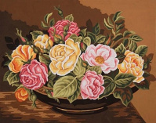 | 11.877 | 563.14 |  |  | Изображение
 | Канва жесткая с рисунком GRAFITEC 11.877 Чаша с розами 50 x 40 см |  |  |  | 563.14 | шт | 1 | Изображение
 | Канва жесткая с рисунком GRAFITEC 11.882 Голубые попугаи 50 х 40 см | Канва жесткая с рисунком GRAFITEC 11.882 Голубые попугаи 50 х 40 см | 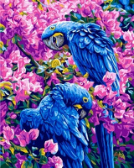 | 11.882 | 631.60 |  |  | Изображение
 | Канва жесткая с рисунком GRAFITEC 11.882 Голубые попугаи 50 х 40 см |  |  |  | 631.60 | шт | 1 | Изображение
 | Канва жесткая с рисунком GRAFITEC 6.138 Заснеженный домик 22 x 30 см | Канва жесткая с рисунком GRAFITEC 6.138 Заснеженный домик 22 x 30 см | 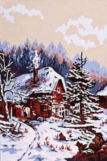 | 6.138 | 252.19 |  |  | Изображение
 | Канва жесткая с рисунком GRAFITEC 6.138 Заснеженный домик 22 x 30 см |  |  |  | 252.19 | шт | 2 | Изображение
 | Канва жесткая с рисунком GRAFITEC 6.169 Осень 22 x 30 см | Канва жесткая с рисунком GRAFITEC 6.169 Осень 22 x 30 см | 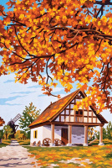 | 6.169 | 252.19 |  |  | Изображение
 | Канва жесткая с рисунком GRAFITEC 6.169 Осень 22 x 30 см |  |  |  | 252.19 | шт | 2 | Изображение
 | Канва жесткая с рисунком GRAFITEC 6.172 Лошадь в саду 22 x 30 см | Канва жесткая с рисунком GRAFITEC 6.172 Лошадь в саду 22 x 30 см | 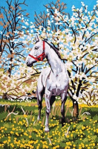 | 6.172 | 270.43 |  |  | Изображение
 | Канва жесткая с рисунком GRAFITEC 6.172 Лошадь в саду 22 x 30 см |  |  |  | 270.43 | шт | 1 | Изображение
 | Канва жесткая с рисунком GRAFITEC 6.294 Снежный пейзаж 22 x 30 см | Канва жесткая с рисунком GRAFITEC 6.294 Снежный пейзаж 22 x 30 см | 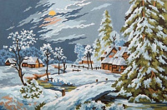 | 6.294 | 252.19 |  |  | Изображение
 | Канва жесткая с рисунком GRAFITEC 6.294 Снежный пейзаж 22 x 30 см |  |  |  | 252.19 | шт | 2 | Изображение
 | Канва жесткая с рисунком GRAFITEC 6.295 Домик у реки 22 x 30 см | Канва жесткая с рисунком GRAFITEC 6.295 Домик у реки 22 x 30 см | 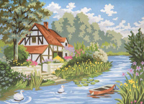 | 6.295 | 270.43 |  |  | Изображение
 | Канва жесткая с рисунком GRAFITEC 6.295 Домик у реки 22 x 30 см |  |  |  | 270.43 | шт | 1 | Изображение
 | Канва жесткая с рисунком GRAFITEC 6.296 Тосканский дворик 22 x 30 см | Канва жесткая с рисунком GRAFITEC 6.296 Тосканский дворик 22 x 30 см | 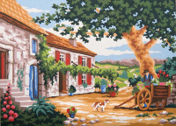 | 6.296 | 256.43 |  |  | Изображение
 | Канва жесткая с рисунком GRAFITEC 6.296 Тосканский дворик 22 x 30 см |  |  |  | 256.43 | шт | 1 | Изображение
 | Канва жесткая с рисунком GRAFITEC 6.304 Милый котенок 22 x 30 см | Канва жесткая с рисунком GRAFITEC 6.304 Милый котенок 22 x 30 см | 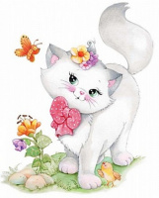 | 6.304 | 270.43 |  |  | Изображение
 | Канва жесткая с рисунком GRAFITEC 6.304 Милый котенок 22 x 30 см |  |  |  | 270.43 | шт | 1 | Изображение
 | Канва жесткая с рисунком GRAFITEC 6.314 Котята в снегу 22 x 30 см | Канва жесткая с рисунком GRAFITEC 6.314 Котята в снегу 22 x 30 см |  | 6.314 | 252.19 |  |  | Изображение
 | Канва жесткая с рисунком GRAFITEC 6.314 Котята в снегу 22 x 30 см |  |  |  | 252.19 | шт | 2 | Изображение
 | Канва жесткая с рисунком GRAFITEC 6.316 Зимние сани 22 x 30 см | Канва жесткая с рисунком GRAFITEC 6.316 Зимние сани 22 x 30 см | 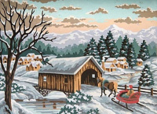 | 6.316 | 252.19 |  |  | Изображение
 | Канва жесткая с рисунком GRAFITEC 6.316 Зимние сани 22 x 30 см |  |  |  | 252.19 | шт | 2 | Изображение
 | Канва жесткая с рисунком GRAFITEC 6.318 Весенний дом 22 x 30 см | Канва жесткая с рисунком GRAFITEC 6.318 Весенний дом 22 x 30 см | 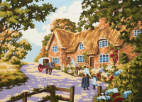 | 6.318 | 252.19 |  |  | Изображение
 | Канва жесткая с рисунком GRAFITEC 6.318 Весенний дом 22 x 30 см |  |  |  | 252.19 | шт | 2 | Изображение
 | Канва жесткая с рисунком GRAFITEC 6.319 Зимний закат 22 x 30 см | Канва жесткая с рисунком GRAFITEC 6.319 Зимний закат 22 x 30 см | 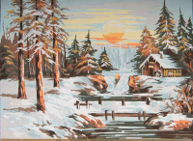 | 6.319 | 252.19 |  |  | Изображение
 | Канва жесткая с рисунком GRAFITEC 6.319 Зимний закат 22 x 30 см |  |  |  | 252.19 | шт | 2 | Изображение

